Sheet2
シナリオ
 | 画像１ | 画像２ | 画像３ | 画像４ | 画像５ | 画像６
ID | ログイン/会員登録」をクリック -> 画像3に遷移 「商品一覧はこちら」をクリック -> 画像２に遷移 | ログイン/会員登録」をクリック -> 画像3に遷移 | 「新規登録はこちら」をクリック -> 画像４に遷移 | 適切なデータを入力フォームに入力 -> （「登録」ボタンをクリック） -> 画像５に遷移 | 登録完了 | DB上に保存されていることを確認
ST-SC-006 | 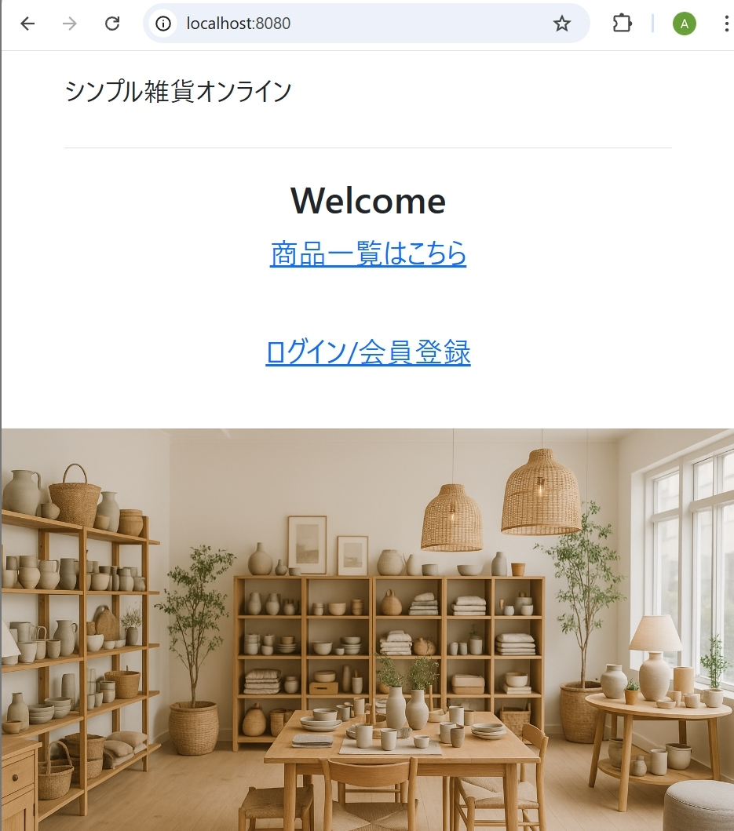 | 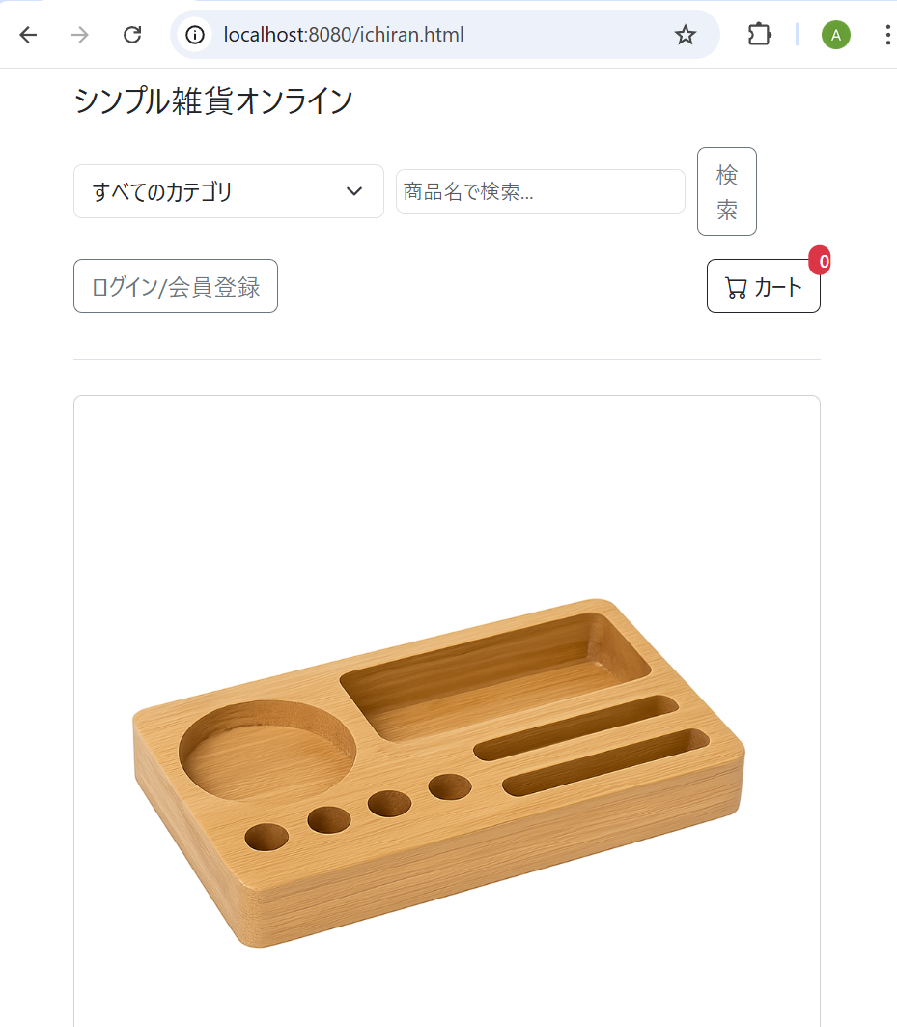 | 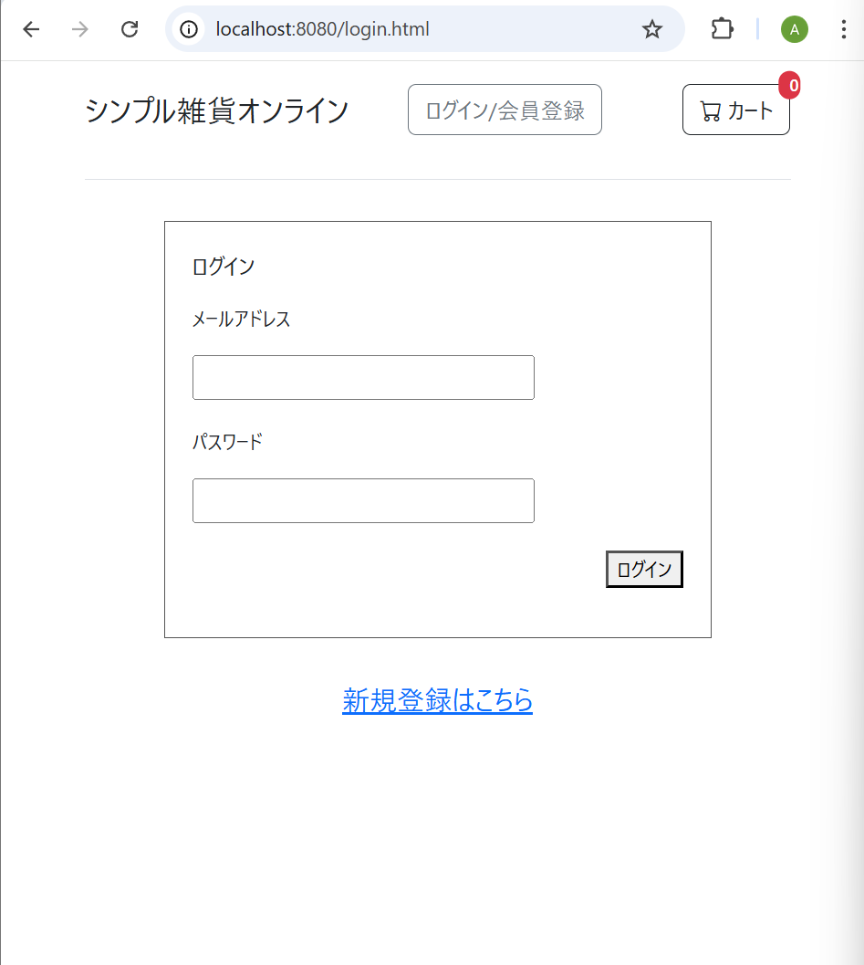 | 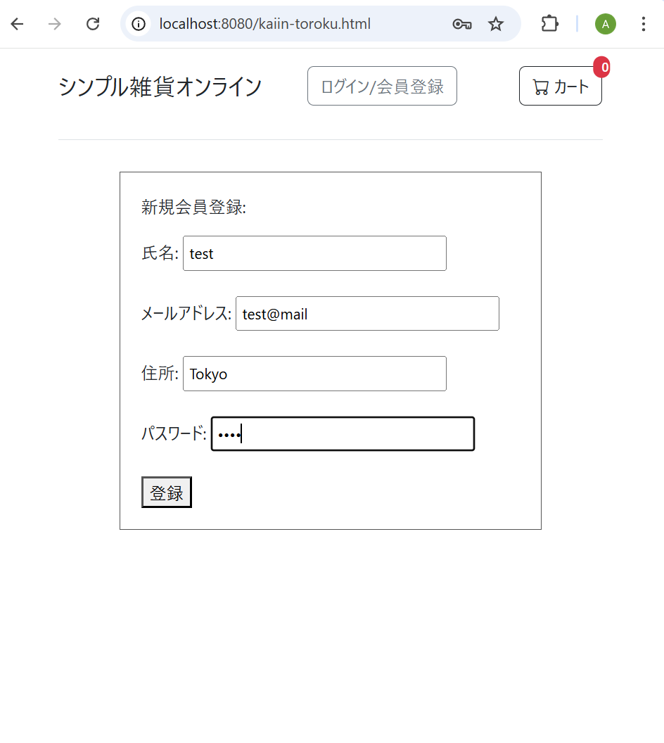 | 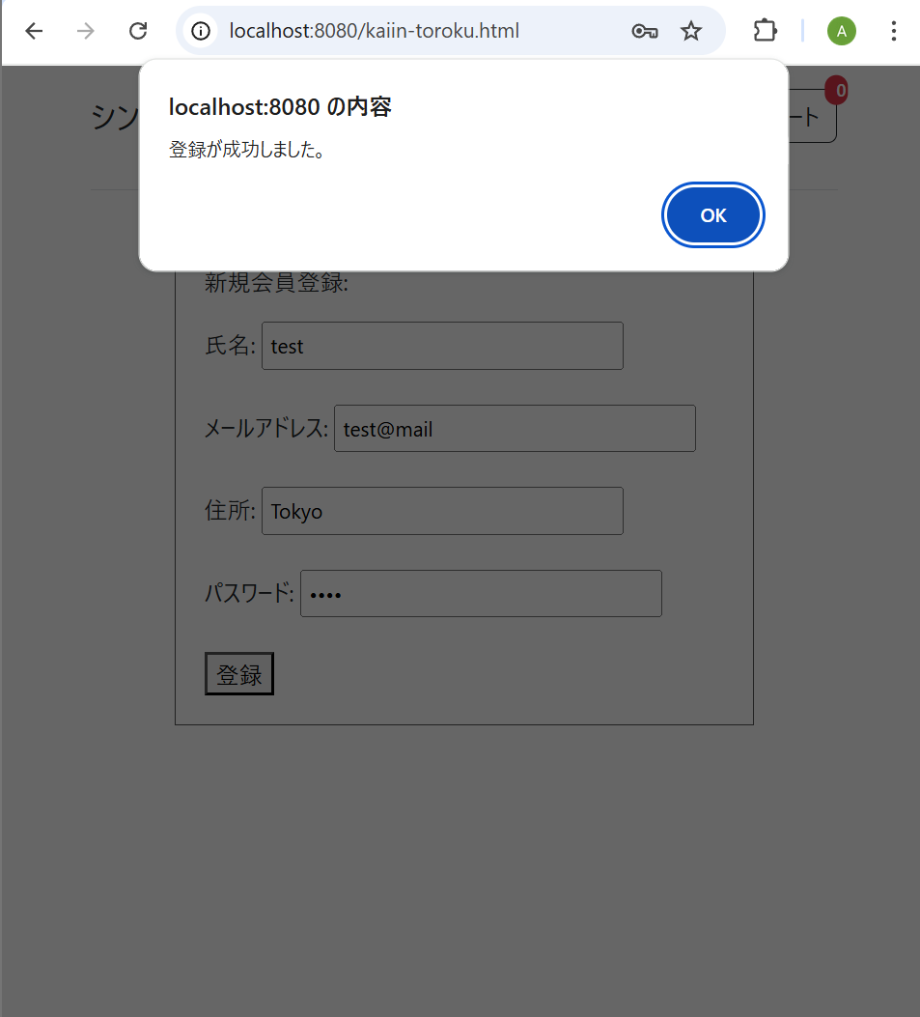 | 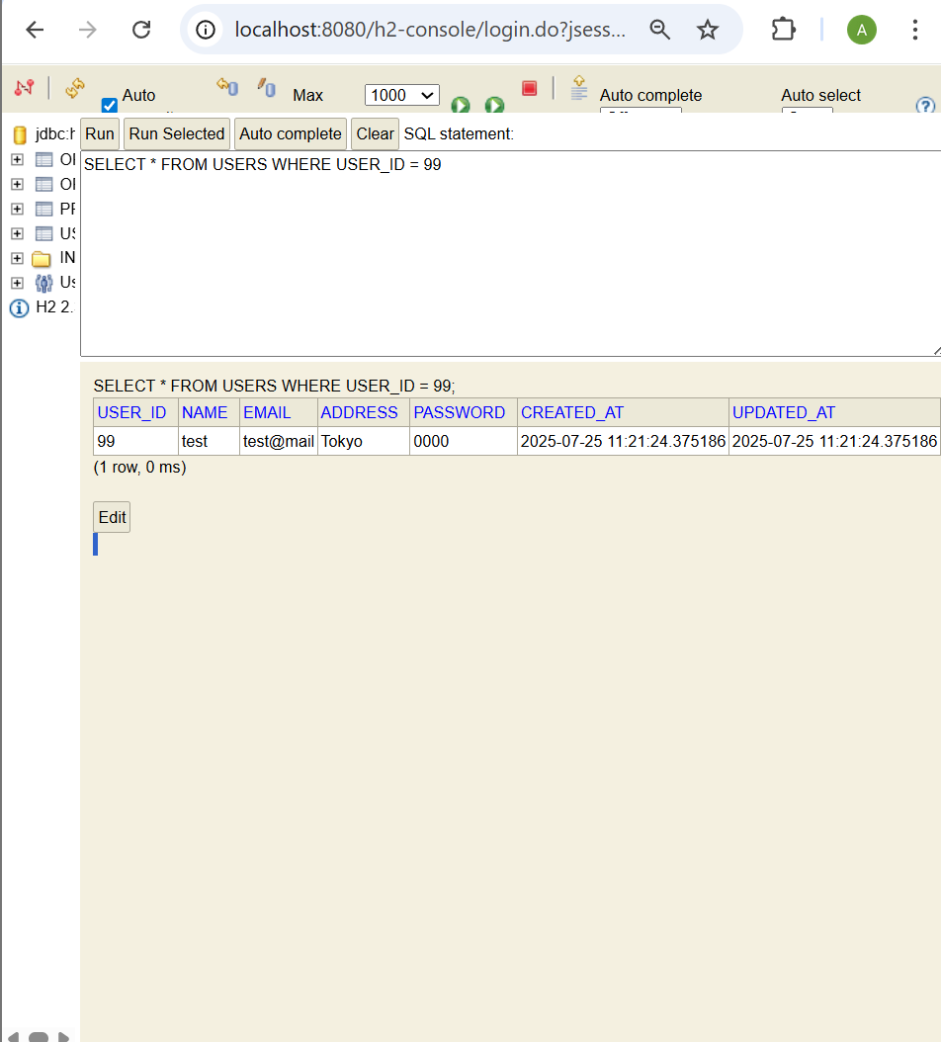

Sheet3
ST-L-001

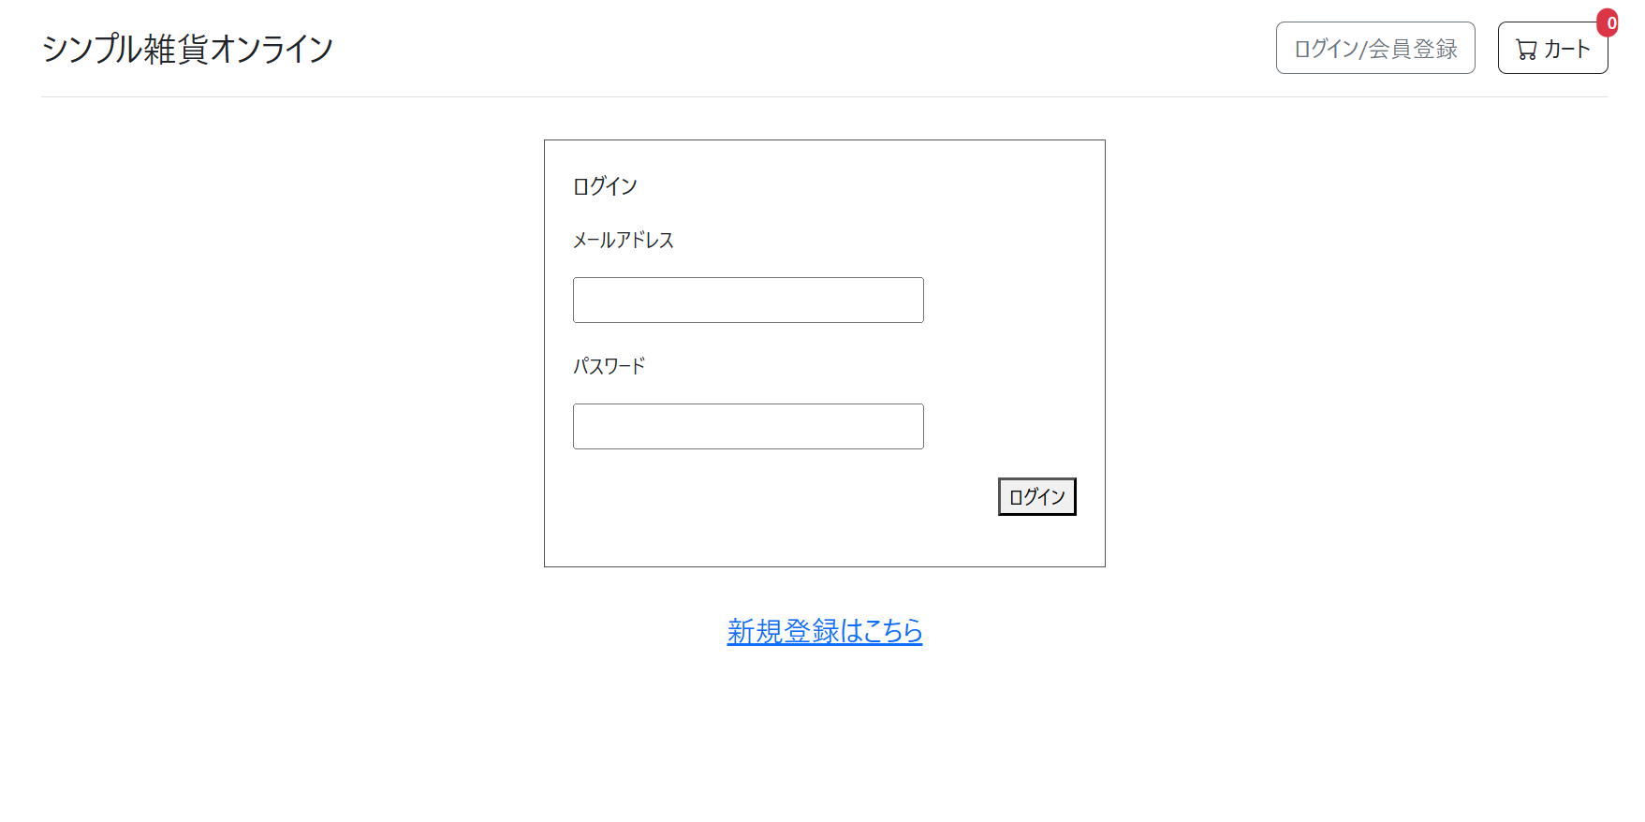

ST-L-002

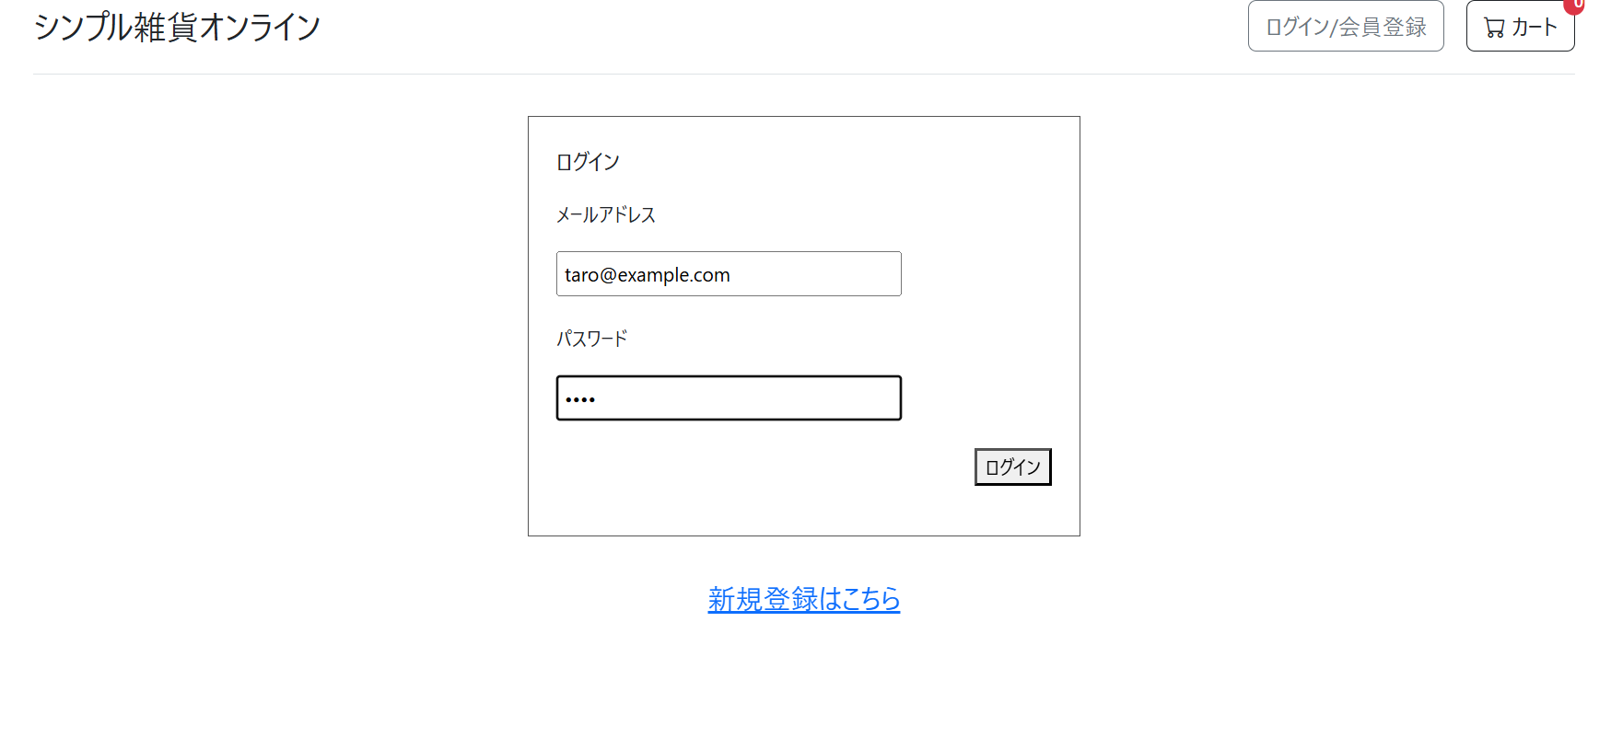

ST-L-003

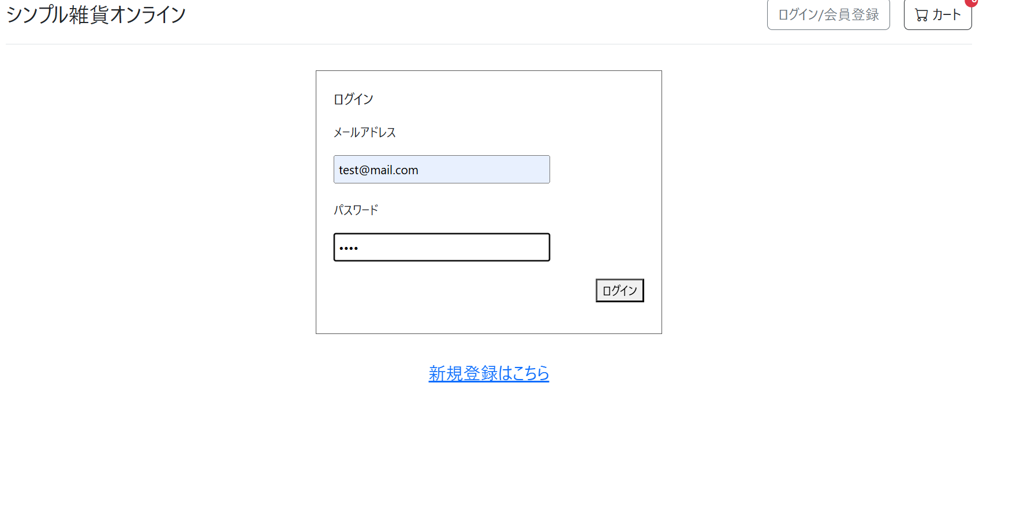
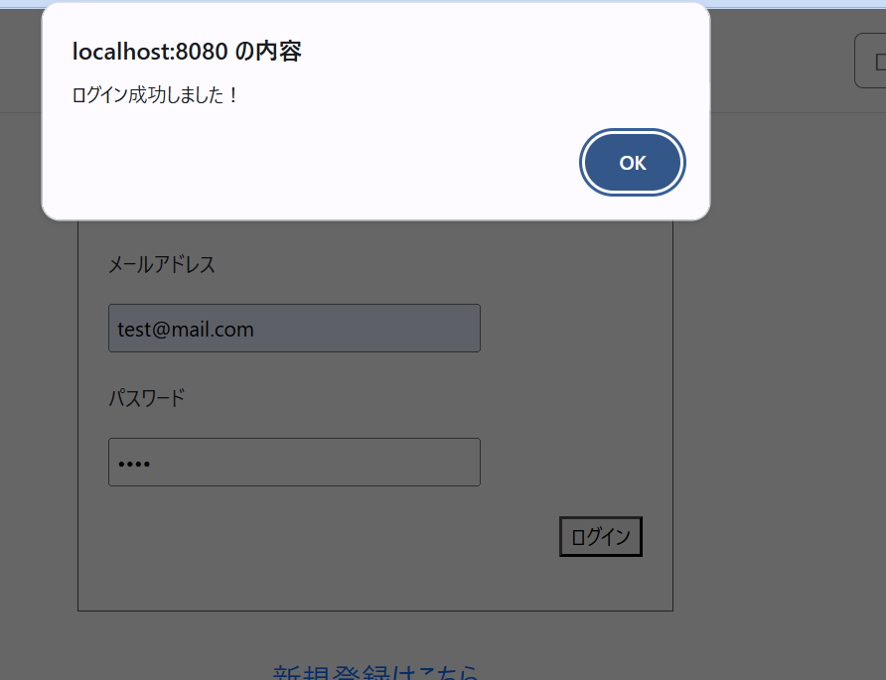
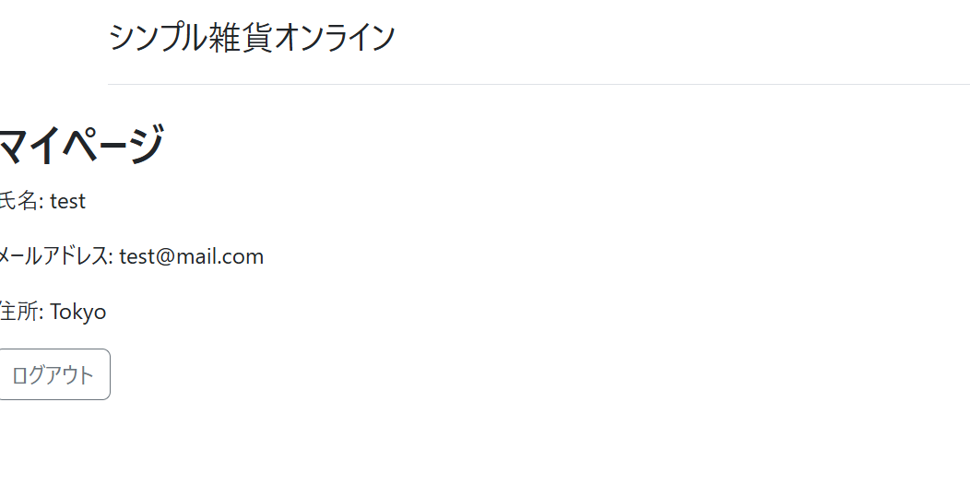

ST-L-004
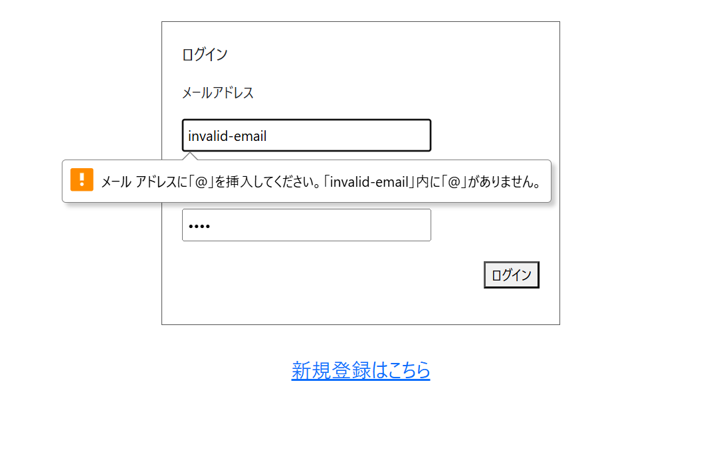

ST-L-005
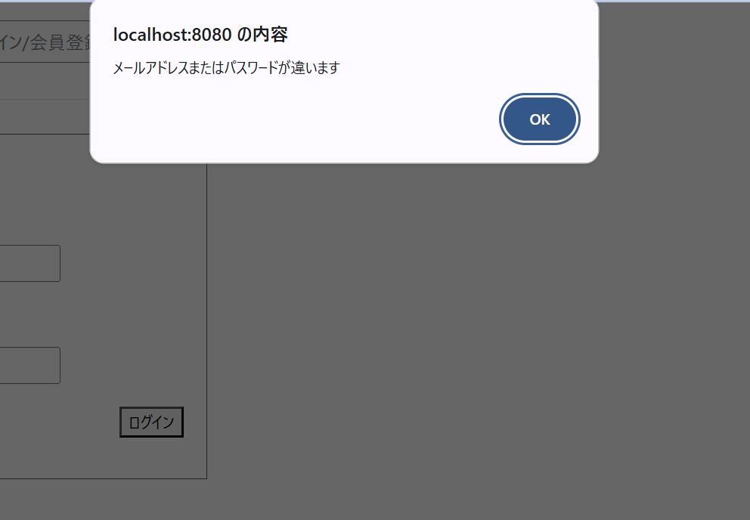

ST-L-006

